ゲーム概要
ゲーム概要

 | 概要
 | 壊れた街で廃品を回収して、廃品の時間を戻して素材にして、
 | 壊れた建物を修復して町を直すゲーム。

 | タイトル画面からゲームのフローチャート

タイトル

セーブデータ 選択

新規作成+
チュートリアル
既存データを
読み込む

ステージ選択
ステージへ移行

 | ゲーム本編のフローチャート

ゲームスタート

ステージ中央で
全プレイヤー出現

中央にあるゲートを通ることで、
過去に戻り瓦礫を回収する！

ミニゲームをやることで
瓦礫を廃材を取り出す。

中央にあるゲートを通ることで、
現代に戻り建物を修復する！

素材で壊れた
建物を修復！

UI
UIの仕様

 | 概要
 | ゲーム中、スクリーン下部に常に表示されている状態などを表示するUI。
 | UIは大本のカービィがあるので再現していく方向にする。

 | フローチャート
初期状態
(下記参照)

プレイヤーの
能力が変動
スコア変動
プレイヤーの
体力が変動

能力スロットを
その時の能力に変化
スコアを
増加させる
体力バーを
増減させる

 |  | ゲームクリア時と失敗時のフローチャート

直前の
スコアと体力ゲージはそのまま

能力スロットを
ゴール / やられたに変化

 | 仕様

 | 仕様
 | ゲーム中、スクリーン下部に常に表示されている。
 | プレイヤーの体力、能力、スコアの状態に応じて表示されるものが変わっていく。
 | 能力の表示に関しては、ダメージを受けた時は「いてっ！」、クリアした時は「ゴール！」というように
 | 能力の表示以外を行うこともある。

 | イメージ

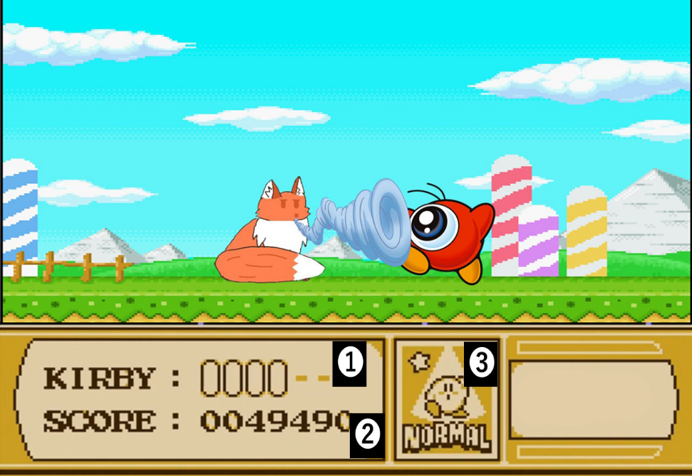
 | イメージ図 |  |  | 番号説明
 |  |  |  | ① | 体力バー
 |  |  |  | ② | 現在のスコア
 |  |  |  | ③ | 能力スロット

 |  |  |  | 備考
 |  |  |  | 体力バーは個数制になっている。

 | 能力スロット表

 | スロット名 |  | 発動状況
 | FIRE |  | ファイアーの状態
 | SWORD |  | ソードの状態
 | LASER |  | レーザーの状態
 | CUTTER |  | カッターの状態
 | スカッ！ |  | 何の能力もない敵を吸った時
 | いてっ！ |  | ダメージを受けた時
 | ゴール！ |  | ステージをクリアした時
 | やられた |  | ステージ中に死亡した時

ステージ構成
ステージ構成の仕様

 | 概要
 | ステージの具体的な内容ではなく、イメージや数などについてのページ。

 | フローチャート

チュートリアルを
開始する
ゲームを
初めてプレイする

1-1を読み込み
ゲームを始める

1-1をクリア

ゲームを
やったことがある
ステージ選択の
ステージに移る

ステージ選択の
ステージに移る

 | ステージの基礎

 | 仕様
 | ステージは、1ステージにつき2種のエリアに分かれる。
 | 廃品を回収するエリアである「過去エリア」と建物を修復する「未来エリア」の二つに分かれていて、
 | 中央にあるゲートを通ることによって、過去と未来を行き来することができる。

ゲート
ゲート

 |  | 過去 | 現在

 | 過去エリア

 | 仕様
 | 過去エリアではランダムに瓦礫が生成されており、瓦礫ごとに対応したミニゲームが存在する
 | ミニゲームをクリアすると、素材が手に入り、それを未来エリアまで持っていくことが過去エリアの目標

 | 仕様2
 | 過去エリアに長時間いると、プレイヤーは一時的に消滅し、未来エリアへ返されてしまう。
 | この時に持っていたアイテムなどは捨てられ、行ったミニゲームもリセットされる。

 | リンク
 | ミニゲーム

 | 未来エリア

 | 仕様
 | 過去エリアで手に入れた素材を使用することで、建物を建てることができます。
 | 建物は固定の位置で、半透明で完成品の姿がある。

 | ステージの種類

 | 公園ステージ
 | 概要
 | 公園をイメージしたステージ。
 | 最初のステージなのでミニゲームは簡単な感じに

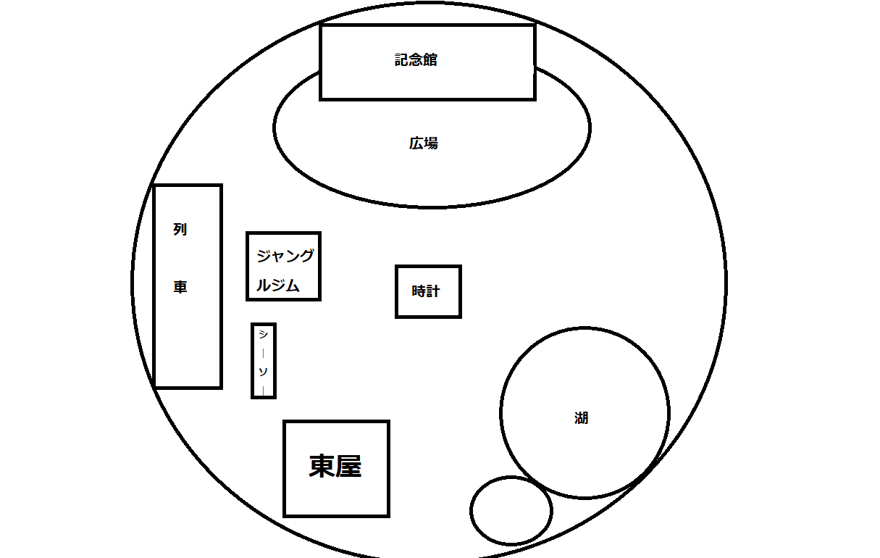

 | なんか記念館ある感じの公園を用意する。

ステージ選択画面
ステージ選択の仕様

 | 概要
 | ステージの具体的な内容ではなく、イメージや数などについてのページ。
 | ステージ選択画面の仕様や挙動などもここに。

 | フローチャート

ステージ選択を
開始する

ステージの上に
いる状態で
ゲームスタート

初めてクリアする
ステージだった場合

YES
選択画面のステージの見た目を変更

ステージ選択の
ステージに移る

 | 各仕様の詳細

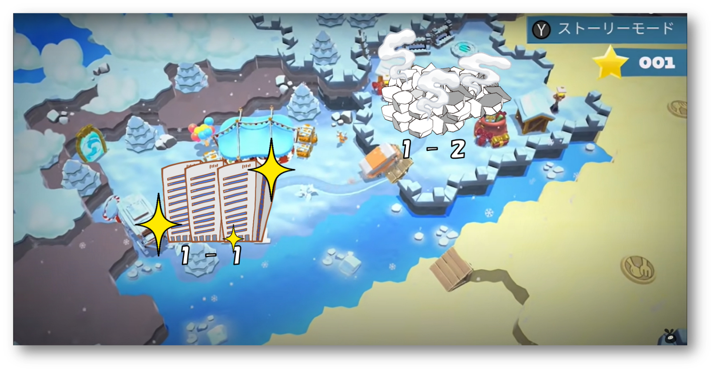
 | イメージ図

 | 解説
 | 1-2が未クリアステージ、クリアしたステージは1-1のように修復される。
 | プレイヤーはバス(要相談)に乗ってステージに触れると始めることができる。

プレイヤーの仕様
プレイヤーの仕様

 | 概要
 | プレイヤーが行うことで起こる仕様について

 | ブロックと当たった時のフローチャート

ブロックに当たる

それが
操作可能
NO
何も起こらない

YES

瓦礫
である
NO
修復用建物
である

YES
YES
素材を
持っている
NO
何も起きない
ボタンを押す

ミニゲームを
開始する
ボタンを押す

YES
建物が
修復される。

 | 各仕様の詳細

 | プレイヤーがオブジェクトに触れる処理

 | 詳細
 | どのオブジェクトにも当たり判定があり、押し戻される。
 | 瓦礫に触れればミニゲームが、素材を持った状態で壊れた建物に触れれば修復ができる。

 | リンク
 | ミニゲームの仕様
 | プレイヤーの挙動
 | 目次

ミニゲームの仕様
ミニゲームの仕様

 | 概要
 | ミニゲームの仕様について

 | ミニゲームを開始してからのフローチャート

ミニゲームを
始める

ミニゲームをクリア
NO
ミニゲームを終了
再実行可能

YES

瓦礫を
プレイヤーに
持たせる

ミニゲームを
終了する

 | ミニゲーム詳細

 | 共通事項
 | 5~10秒以内に終わるようなゲーム性であることが望ましい
 | ミニゲームが終了すればプレイヤーは瓦礫を獲得し、それを使用して建物を修復していく

 |  | ジャンル

 |  | 下記の解説
 |  | 基本的にミニゲームは⇓のジャンルに分けられる、これの見た目を変えたりする感じで作っていく。

 |  | 目押し

 |  | 詳細
 |  | 特定のタイミングでボタンを押して、成功したらゲームクリア。
 |  | スロットマシーンみたいな感じで3箇所止めるところがあっても面白いかも

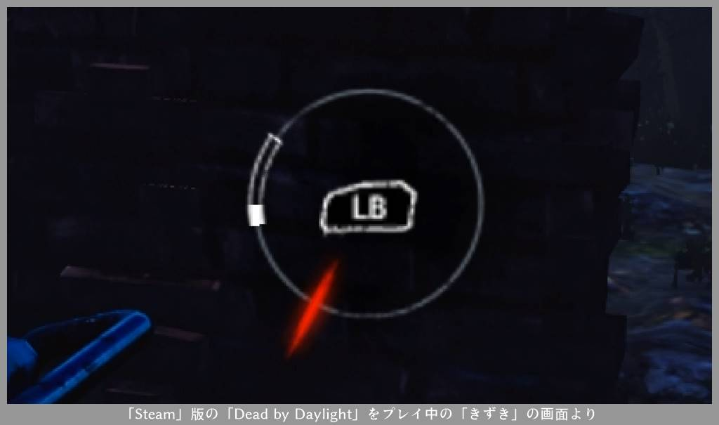
 |  | イメージ図 | 操作方法
 |  |  | LB

 |  | 連打

 |  | 詳細
 |  | ゲージが最大になるまで連打を続けて、最大に達したらゲームクリア。

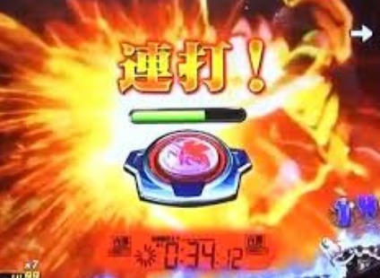
 |  | イメージ図 | 操作方法
 |  |  | ボタン

 |  | 別の場所からアイテムを取って来て問題を解決するタイプのゲーム

 |  | 詳細
 |  | 例えば、近くに置いてある消火器を持ってきて火を消す、みたいな物を使って解決するミニゲーム。

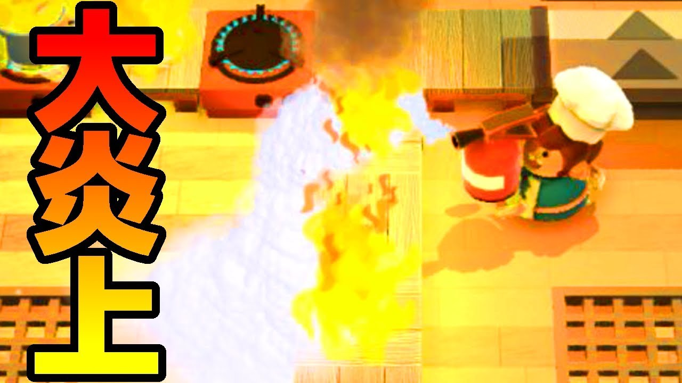
 |  | イメージ図 | 操作方法
 |  |  | 対象のものをもってR２

 |  | スティックグリグリ

 |  | 詳細
 |  | ゲージが最大になるまでスティックグリグリを続けて、最大に達したらゲームクリア。

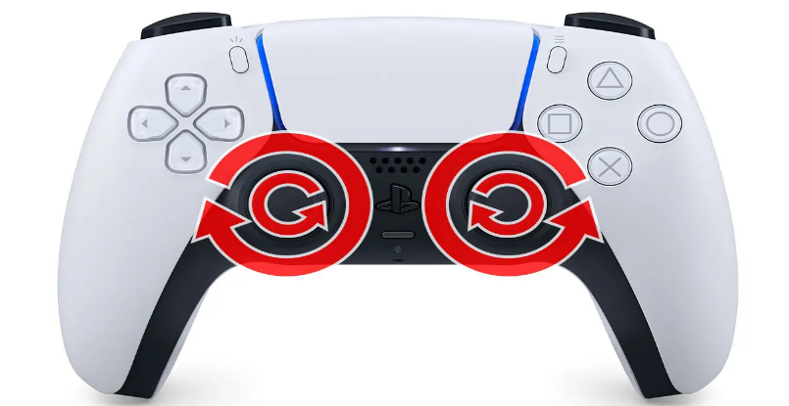
 |  | イメージ図 | 操作方法
 |  |  | スティック

